分类
分类 | 说明 | 常见资费
互联网专线 | 上下行一致 | 50M825元/100M1725元/500M8125

商务快线政企版 | 上下行9:10 | 50M280元/100M550元/500M2600元

商务快线小微版 | 下行远高于上行、略快于家宽 | 下行100M上行50M165元/下行500M上行100M805元

省内MPLS-VPN专线
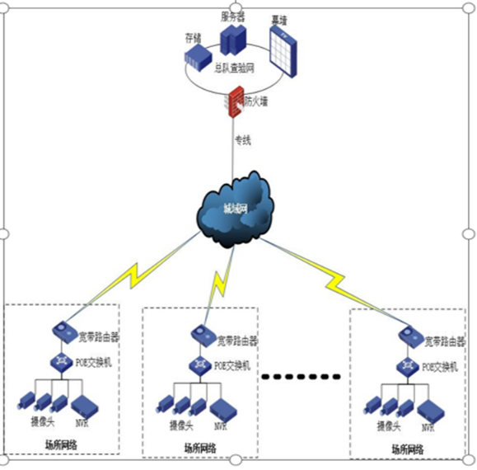
本地、跨地市、跨省数据专线

裸光纤 | 400-800元/公里 | 5000元/月

SD-WAN专线 | 出海

BGP

专线卫士 | 融合

六类场所传输专线 | 50M VPDN专线接入，价格统一为780元/月/条（含320元的专线费及460元的平台接入费）

国际快线

